상품제안서
아이리버 미니 마사지건 | 상품코드: S43493

 |  |  |  |  |  |  | 02-713-8555 | www.synergygift.co.kr
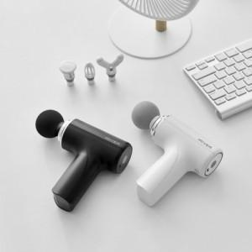 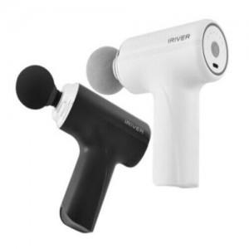 

【상세/제작정보】 | 본품, CTYPE USB케이블, 4종 교체용 헤드

【인쇄/포장옵션】 | 레이저 / 포장지포장

【공급단가】 | 수량 | 20~ | 50~ | 100~ | 300~ | 500~
*VAT별도 | 단가 | 28,900원 | 27,000원 | 26,400원 | 25,500원 | 25,000원

【상품 URL】 | https://www.synergygift.co.kr:443/src/goods_detail.php?gdno=43493

